物攻类
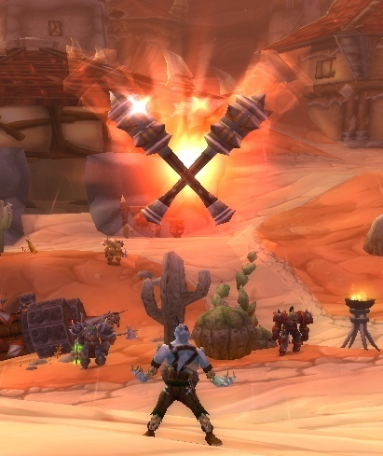
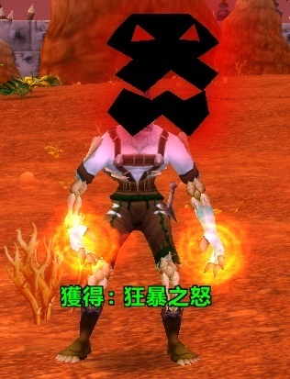
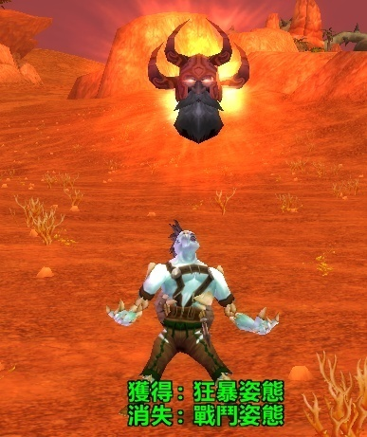
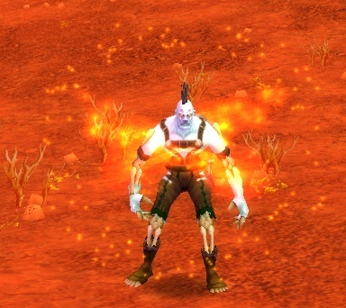
一、战士类伙伴
 | 1.哀木涕
 |  | 伙伴名称 | 参考梦幻伙伴 | 技能名称 | 技能说明 | 技能名称修改 | 技能特效需求描述 | 技能特效参考截图
 |  | 哀木涕 | 星宿星君（物攻型） | 横扫千军 | 攻击目标三次，降低自身防御，下回合休息 | 毁灭打击 | 形式同主角“毁灭打击”一致，受击特效更改刀光颜色（根据伙伴模型动作设计特效）
 |  |  |  | 蓄势待发 | 临时提高防御和抵抗封印，下回合提高伤害，首先出手攻击目标 | 蓄力猛击 | 同主角“蓄力冲锋”形式一致，在自身播放一个施法特效（可参考魔兽战士切战斗姿态时候 如图），并在自身播一个循环的BUFF特效，持续下回合攻击后（特效用于提示下回合优先攻击） | 
 |  |  |  | 寒星霜芒 | 攻击多个目标 | 英雄打击 | 受击特效通用1技能“毁灭打击”刀光
 |  |  |  | 翩鸿一击 | 攻击目标，临时提高2回合速度 | 迅猛突袭 | 受击特效通用1技能“毁灭打击”刀光
 |  |  |  | 星宿天命 | 每次施展技能自动恢复自身10%气血 | 血之气息 | 被动不需特效
 |  |  |  | 天神护体 | 战斗中，提升友方玩家和伙伴的物理和法术防御。提升的数值与物理伤害有关 | 英姿勃发 | 被动不需特效

 | 2.暗夜男
 |  | 伙伴名称 | 参考梦幻伙伴 | 技能名称 | 技能说明 | 技能名称修改 | 技能特效需求描述 | 技能特效参考截图
 |  | 暗夜男 | 孙悟空（物攻型） | 法天象地 | 攻击目标三次，降低自身防御，下回合休息 | 斩杀 | 1.模型普攻自带特效，普攻动作：双手拿大刀向下劈砍，同时刀的行驶轨迹有刀光特效，砸到地上有地裂的受击特效 2.配合普攻动作及特效，天空出现一个大刀的影子，并向下劈砍，砸到地上有个更大的地裂受击特效（整体流程参考梦幻法天象地特效）
 |  |  |  | 蓄势待发 | 临时提高防御和抵抗封印，下回合提高伤害，首先出手攻击目标 | 蓄力猛击 | 通用已有特效
 |  |  |  | 身外化身 | 攻击多个目标 | 顺劈斩 | 通用“斩杀”受击特效
 |  |  |  | 腾云驾雾 | 攻击目标，临时提高2回合速度 | 狂风打击 | 通用“斩杀”受击特效
 |  |  |  | 如意金箍棒 | 使得法天象地增加一次攻击 | 横扫攻击 | 被动不需特效
 |  |  |  | 救命毫毛 | 受濒死攻击时保留一点气血。每场战斗只能触发一次 | 复仇 | 被动不需特效
 |  |  |  | 斗战 | 使得物理攻击附带吸血效果，并且没损失一定气血，提升一定物理伤害 | 血脉愤张 | 被动不需特效

 | 3.地狱咆哮
 |  | 伙伴名称 | 参考梦幻伙伴 | 技能名称 | 技能说明 | 技能名称修改 | 技能特效需求描述 | 技能特效参考截图
 |  | 凯恩血蹄 | 李天王（物攻型） | 雷霆万钧 | 攻击目标三次，降低自身防御，下回合休息 | 雷霆一击 | 配合攻击动作，有两道雷从受击者头顶斜着劈到身上，地面上有雷击打的光效 | 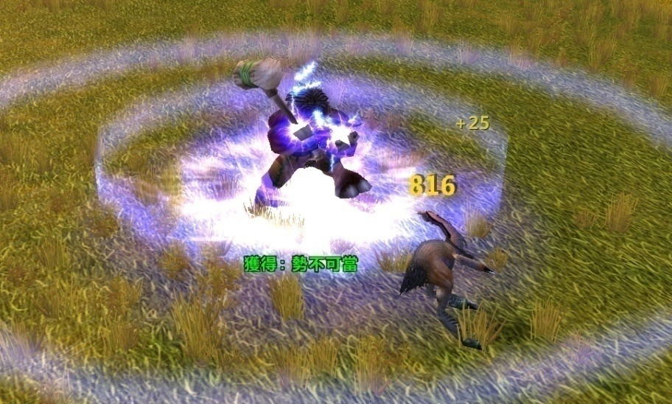
 |  |  |  | 蓄势待发 | 临时提高防御和抵抗封印，下回合提高伤害，首先出手攻击目标 | 分秒必争 | 通用已有特效
 |  |  |  | 掌心雷 | 攻击多个目标 | 残影风暴 | 通用“雷霆一击”受击特效
 |  |  |  | 先发制人 | 攻击目标，临时提高2回合速度 | 反手一击 | 通用“雷霆一击”受击特效
 |  |  |  | 镇压 | 被攻击的单位，下回合的物理伤害降低 | 破胆怒吼 | 被动不需特效
 |  |  |  | 乘胜追击 | 使用雷霆万钧，如果对方死亡并有剩余攻击次数，则继续选择一个单位攻击 | 乘胜追击 | 被动不需特效

 | 4.呆贼
 |  | 伙伴名称 | 参考梦幻伙伴 | 技能名称 | 技能说明 | 技能名称修改 | 技能特效需求描述 | 技能特效参考截图
 |  | 呆贼 | 杨戬（物攻型） | 法天象地 | 攻击目标三次，降低自身防御，下回合休息 | 无情打击 | 1.模型普攻自带特效，普攻动作：双手拿两把匕首（由于武器较小，为了凸显在手上附加红色圆圈光效），攻击时双手向前扎，并有白色刀光特效 2.当攻击动作打到受击身上，同时出现出血的效果 | 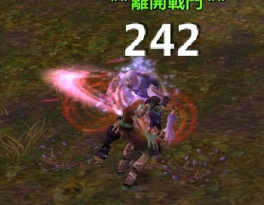
 |  |  |  | 蓄势待发 | 临时提高防御和抵抗封印，下回合提高伤害，首先出手攻击目标 | 暗里藏刀 | 通用已有特效
 |  |  |  | 连珠神弹 | 攻击多个目标 | 分身绞杀 | 通用“无情打击”受击特效
 |  |  |  | 穿云破空 | 攻击目标，临时提高2回合速度 | 伏击 | 通用“无情打击”受击特效
 |  |  |  | 三尖两刃 | 攻击目标后使其物理和法术防御降低，持续到回合结束 | 卸甲 | 被动不需特效
 |  |  |  | 通天法眼 | 攻击目标时，以目标物理或法术防御中较低的一个结算伤害 | 洞悉弱点 | 被动不需特效
 |  |  |  | 纵地金光 | 战斗中速度提升，并使得连珠神弹的伤害效果不衰减 | 迅刃之黠 | 被动不需特效

二、劣人类伙伴
 | 1.劣人
 |  | 伙伴名称 | 参考梦幻伙伴 | 技能名称 | 技能说明 | 技能名称修改 | 技能特效需求描述 | 技能特效参考截图
 |  | 暗夜男 | 大鹏王（物攻型） | 鹰击 | 攻击多个目标，下个回合休息 | 多重打击 | 通用主角技能
 |  |  |  | 狮搏 | 忽视目标部分防御攻击 | 稳固打击 | 通用主角技能
 |  |  |  | 象形 | 攻击并封印目标2回合 | 诱捕打击 | 通用主角技能
 |  |  |  | 魔息术 | 使目标持续恢复魔法 | 宁神术 | 通用主角技能
 |  |  |  | 云程九万 | 战斗中速度加倍 | 精确瞄准 | 被动不需特效
 |  |  |  | 专风运海 | 攻击时物理伤害提升，与自身和目标的速度差值有关 | 狂轰滥炸 | 被动不需特效
 |  |  |  | 狮驼护佑 | 当青狮王、白象王、大鹏王中有施放技能，则为其他两者增加一定的物理伤害，伤害增加的效果会一直累积，直到死亡清零 | 驭兽联盟 | 被动不需特效

 | 2.美屡
 |  | 伙伴名称 | 参考梦幻伙伴 | 技能名称 | 技能说明 | 技能名称修改 | 技能特效需求描述 | 技能特效参考截图
 |  | 美屡 | 白象王（物攻型） | 鹰击 | 攻击多个目标，下个回合休息 | 多重打击 | 通用主角技能
 |  |  |  | 狮搏 | 忽视目标部分防御攻击 | 稳固打击 | 通用主角技能
 |  |  |  | 象形 | 攻击并封印目标2回合 | 诱捕打击 | 通用主角技能
 |  |  |  | 魔息术 | 使目标持续恢复魔法 | 宁神术 | 通用主角技能
 |  |  |  | 象鼻功 | 象形有概率额外象形一个随机地方单位，并有概率不解除变身 | 强化诱捕 | 被动不需特效
 |  |  |  | 狮驼护佑 | 当青狮王、白象王、大鹏王中有施放技能，则为其他两者增加一定的物理伤害，伤害增加的效果会一直累积，直到死亡清零 | 驭兽联盟 | 被动不需特效
 |  |  |  |  |  |  | 被动不需特效

 | 3.雷克萨
 |  | 伙伴名称 | 参考梦幻伙伴 | 技能名称 | 技能说明 | 技能名称修改 | 技能特效需求描述 | 技能特效参考截图
 |  | 雷克萨 | 青狮王（物攻型） | 鹰击 | 攻击多个目标，下个回合休息 | 多重打击 | 通用主角技能
 |  |  |  | 狮搏 | 忽视目标部分防御攻击 | 稳固打击 | 通用主角技能
 |  |  |  | 象形 | 攻击并封印目标2回合 | 诱捕打击 | 通用主角技能
 |  |  |  | 魔息术 | 使目标持续恢复魔法 | 宁神术 | 通用主角技能
 |  |  |  | 狂兽诀 | 提升战斗所有物理职业伙伴的物理伤害，提升数值与自身物理伤害有关 | 强击光环 | 被动不需特效
 |  |  |  | 狮吼 | 狮搏额外忽视目标20%防御，并附加双方物理伤害差值一定比例的伤害 | 稳固集中 | 被动不需特效
 |  |  |  | 狮驼护佑 | 当青狮王、白象王、大鹏王中有施放技能，则为其他两者增加一定的物理伤害，伤害增加的效果会一直累积，直到死亡清零 | 驭兽联盟 | 被动不需特效

法功类
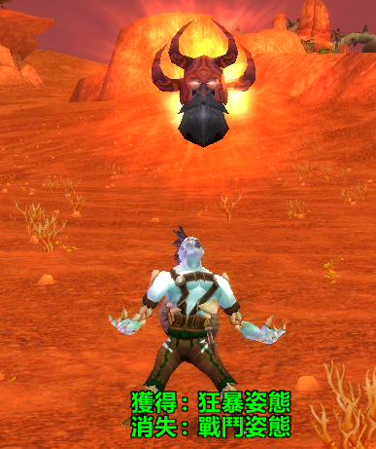
一、法师类伙伴
 | 1.发丝
 |  | 伙伴名称 | 参考梦幻伙伴 | 技能名称 | 技能说明 | 技能名称修改 | 技能特效需求描述 | 技能特效参考截图
 |  | 发丝 | 嫦娥（法攻型） | 广寒清辉 | 法术攻击多个目标。 | 奥术飞弹 | 1.普通攻击手上自带一个白紫色光圈特效 2.攻击特效是一个以白色为主，蓝紫拖尾的一个光球 3.受击特效根据攻击特效颜色有个爆炸的光效 | 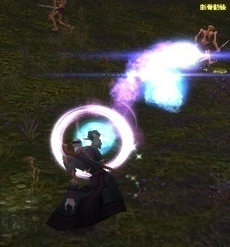
 |  |  |  | 雨落寒沙 | 法术攻击敌方全体，并消耗目标的魔法。 | 魔爆术 | 通用主角技能特效
 |  |  |  | 月芒 | 法术攻击目标。 | 奥术冲击 | 通用主角技能特效
 |  |  |  | 清明自在 | 解除1至2个友方中毒状态，并使其恢复气血。 | 气定神闲 | 在目标身上播放一个彩色光效，感觉从上到下洗礼目标
 |  |  |  | 闭月羞花 | 受到伤害时，攻击者有概率被封印。 | 奥术禁锢 | 被动不需特效
 |  |  |  | 如水月华 | 雨落寒沙的法术伤害和消耗魔法效果大大增强。 | 奥术充能 | 被动不需特效
 |  |  |  | 太阴之息 | 战斗中各项属性大大提升。 | 奥术心法 | 被动不需特效

 | 2.方砖
 |  | 伙伴名称 | 参考梦幻伙伴 | 技能名称 | 技能说明 | 技能名称修改 | 技能特效需求描述 | 技能特效参考截图
 |  | 方砖 | 九头虫（法攻型） | 血雨 | 法术攻击多个目标 | 暴风雪 | 通用主角技能特效
 |  |  |  | 腥风 | 法术攻击敌方全体，消耗目标魔法 | 寒冰宝珠 | 1.施法动作自带特效：身上围绕一圈雪花，做到施法动作里 2.攻击特效：一大块冰形成的球体，球体周围有碎冰围绕，从攻击者移动到对面人群中 3.受击特效：当冰球移动到对面人群中后，围绕的碎冰向四面八方爆裂，受击者脚底被冰冻住后爆裂打击
 |  |  |  | 振空 | 法术攻击目标 | 寒冰箭 | 1.攻击特效：一个以碎冰组成的子弹特效，并伴随蓝紫色的拖尾 2.受击特效：冰打到受击者身上有冰爆裂的受击特效 | 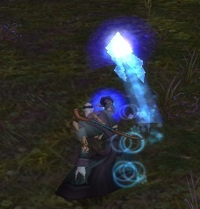
 |  |  |  | 清心 | 解除1至2个友方中毒状态，并使其恢复气血。 | 冰冷血脉 | 通用主角技能特效
 |  |  |  | 九头攒环 | 血雨可以额外攻击2个目标 | 急速冷却 | 被动不需特效
 |  |  |  | 狞恶 | 施放技能同时有概率对敌方一个单位追法术普通攻击 | 寒冰指 | 被动不需特效

 | 3.五火球教主
 |  | 伙伴名称 | 参考梦幻伙伴 | 技能名称 | 技能说明 | 技能名称修改 | 技能特效需求描述 | 技能特效参考截图
 |  | 五火球教主 | 红孩儿（法攻型） | 飞砂走石 | 法术攻击多个目标 | 炎爆术 | 1.施法动作自带特效：双手围绕火焰特效 2.攻击特效：从受击者头上掉落一块巨大的火焰岩石 3.受击特效：砸到人身上有灼烧效果
 |  |  |  | 分卷残云 | 法术攻击敌方全体，消耗目标魔法 | 烈焰风暴 | 1.施法动作自带特效：双手围绕火焰特效 2.攻击特效：在受击方群体头顶有个黑色的洞穴，从洞穴里零散的掉落火焰包围的岩石，岩石下落过程有火焰拖尾 3.受击特效：砸到人身上有灼烧效果
 |  |  |  | 三味真火 | 法术攻击目标 | 火球术 | 1.施法动作自带特效：双手围绕火焰特效 2.攻击特效：一个火球带有火焰的拖尾 3.受击特效：当火球命中受击者身上有个火焰的爆炸 | 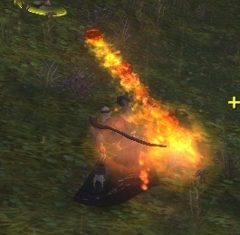 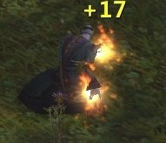
 |  |  |  | 宁神诀 | 解除1至2个友方中毒状态，并使其恢复气血。 | 烈焰护体 | 有一团火焰在受击者身上螺旋转动，慢慢变淡，至消失 | 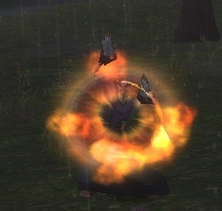
 |  |  |  | 火云术 | 三味真火降低目标物理防御和法术防御3回合 | 炙热 | 被动不需特效
 |  |  |  | 叱咤 | 大幅提升法术暴击 | 临界炽焰 | 被动不需特效

 | 4.血精灵
 |  | 伙伴名称 | 参考梦幻伙伴 | 技能名称 | 技能说明 | 技能名称修改 | 技能特效需求描述 | 技能特效参考截图
 |  | 血精灵 | 小白龙（法攻型） | 龙卷雨击 | 法术攻击多个目标 | 暴风雪 | 通用主角技能特效
 |  |  |  | 龙吟 | 法术攻击敌方全体，消耗目标魔法 | 寒冰宝珠 | 1.施法动作自带特效：身上围绕一圈雪花，做到施法动作里 2.攻击特效：一大块冰形成的球体，球体周围有碎冰围绕，从攻击者移动到对面人群中 3.受击特效：当冰球移动到对面人群中后，围绕的碎冰向四面八方爆裂，受击者脚底被冰冻住后爆裂打击
 |  |  |  | 龙腾 | 法术攻击目标 | 寒冰箭 | 1.攻击特效：一个以碎冰组成的子弹特效，并伴随蓝紫色的拖尾 2.受击特效：冰打到受击者身上有冰爆裂的受击特效
 |  |  |  | 清心 | 解除1至2个友方中毒状态，并使其恢复气血。 | 冰冷血脉 | 通用主角技能特效
 |  |  |  | 潜灵养性 | 出手同时有概率额外清除一个己方不良状态 | 寒冰护体 | 1.受击者身上有寒冷的烟 2.有一圈碎冰包围 3.在受击者周围有细细的白色光效向受击者移动 | 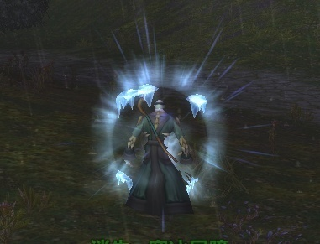
 |  |  |  | 双龙戏珠 | 有概率连续施放2次龙腾 | 冰冷智慧 | 被动不需特效

 | 5.凯尔萨斯
 |  | 伙伴名称 | 参考梦幻伙伴 | 技能名称 | 技能说明 | 技能名称修改 | 技能特效需求描述 | 技能特效参考截图
 |  | 凯尔萨斯 | 铁扇公主（法攻型） | 飞砂走石 | 法术攻击多个目标 | 炎爆术 | 1.施法动作自带特效：双手围绕火焰特效 2.攻击特效：从受击者头上掉落一块巨大的火焰岩石 3.受击特效：砸到人身上有灼烧效果
 |  |  |  | 狂风大作 | 法术攻击敌方全体，消耗目标魔法 | 烈焰风暴 | 1.施法动作自带特效：双手围绕火焰特效 2.攻击特效：在受击方群体头顶有个黑色的洞穴，从洞穴里零散的掉落火焰包围的岩石，岩石下落过程有火焰拖尾 3.受击特效：砸到人身上有灼烧效果
 |  |  |  | 龙卷风 | 法术攻击目标 | 火球术 | 1.施法动作自带特效：双手围绕火焰特效 2.攻击特效：一个火球带有火焰的拖尾 3.受击特效：当火球命中受击者身上有个火焰的爆炸
 |  |  |  | 宁神诀 | 解除1至2个友方中毒状态，并使其恢复气血。 | 烈焰护体 | 有一团火焰在受击者身上螺旋转动，慢慢变淡，至消失
 |  |  |  | 芭蕉扇 | 战斗中队友和自己速度提升，提升幅度与自身法术攻击相关 | 燃烧 | 被动不需特效
 |  |  |  | 如沐春风 | 使用宁神诀时增加的气血翻倍，额外为另一个目标回复气血并解除中毒状态 | 烧尽 | 被动不需特效

二、萨满类伙伴
 | 1.傻馒
 |  | 伙伴名称 | 参考梦幻伙伴 | 技能名称 | 技能说明 | 技能名称修改 | 技能特效需求描述 | 技能特效参考截图
 |  | 傻馒 | 西海龙王（法攻型） | 龙卷雨击 | 法术攻击多个目标 | 雷霆风暴 | 1.施法动作自带特效：模型双手有雷电特效 2.攻击特效：从受击者头顶劈下蓝白色闪电 3.受击特效：受击者身上有雷击特效
 |  |  |  | 龙吟 | 法术攻击敌方全体，消耗目标魔法 | 电能图腾 | 1.施法动作自带特效：模型双手有雷电特效 2.攻击特效：从受击方中间天空降落一个雷电图腾插进地里，图腾围绕雷电效果。当图腾落地后，从图腾中心形成一个圆的雷光，从小到大扩大攻击敌方全体 3.受击特效：受击者身上有雷击特效
 |  |  |  | 龙腾 | 法术攻击目标 | 闪电箭 | 1.施法动作自带特效：模型双手有雷电特效 2.攻击特效：一个蓝白色闪电子弹特效，带拖尾 3.受击特效：受击者身上有雷击特效
 |  |  |  | 清心 | 解除1至2个友方中毒状态，并使其恢复气血。 | 治疗之雨 | 通用已有解BUFF特效
 |  |  |  | 叠浪诀 | 施放法术有概率触发法术连击 | 元素过载 | 被动不需特效
 |  |  |  | 游龙术 | 群攻法术以血量较少的单位作为目标 | 导电体质 | 被动不需特效
 |  |  |  | 龙族 | 提升战斗中所有法术职业伙伴的法术伤害，与小白龙共同参战则双方提升效果增强 | 萨满之怒 | 被动不需特效

 | 2.炮姐
 |  | 伙伴名称 | 参考梦幻伙伴 | 技能名称 | 技能说明 | 技能名称修改 | 技能特效需求描述 | 技能特效参考截图
 |  | 炮姐 | 哪吒（法攻型） | 引火行风 | 法术攻击多个目标 | 雷霆风暴 | 1.施法动作自带特效：模型双手有雷电特效 2.攻击特效：从受击者头顶劈下蓝白色闪电 3.受击特效：受击者身上有雷击特效
 |  |  |  | 红绫混天 | 法术攻击敌方全体，消耗目标魔法 | 电能图腾 | 1.施法动作自带特效：模型双手有雷电特效 2.攻击特效：从受击方中间天空降落一个雷电图腾插进地里，图腾围绕雷电效果。当图腾落地后，从图腾中心形成一个圆的雷光，从小到大扩大攻击敌方全体 3.受击特效：受击者身上有雷击特效
 |  |  |  | 圈定乾坤 | 法术攻击目标 | 闪电箭 | 1.施法动作自带特效：模型双手有雷电特效 2.攻击特效：一个蓝白色闪电子弹特效，带拖尾 3.受击特效：受击者身上有雷击特效
 |  |  |  | 宁神诀 | 解除1至2个友方中毒状态，并使其恢复气血。 | 治疗之雨 | 通用已有解BUFF特效
 |  |  |  | 因果有报 | 圈定乾坤有概率造成双倍伤害，或者为目标加血 | 不稳定电流 | 被动不需特效
 |  |  |  | 莲花之身 | 死亡后，回合结束后复活且获得50%血量，每场战斗只能使用一次 | 元素唤醒 | 被动不需特效

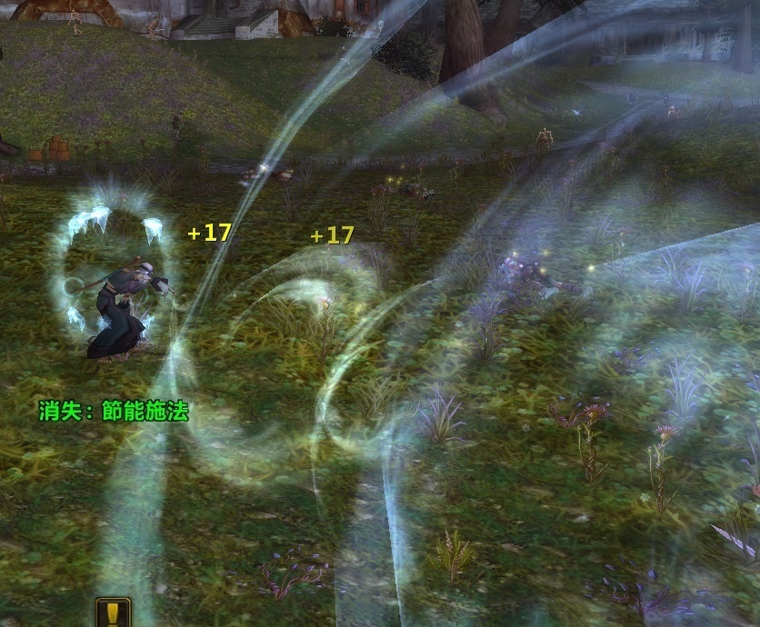
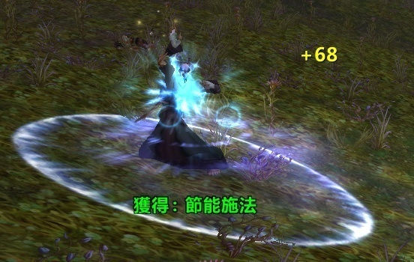
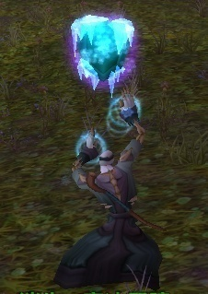
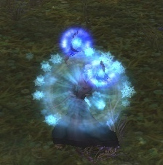
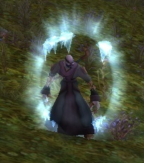
 |  |  | 法师参考图

治疗类
一、加血类伙伴
 | 1.娘子
 |  | 伙伴名称 | 参考梦幻伙伴 | 技能名称 | 技能说明 | 技能名称修改 | 技能特效需求描述 | 技能特效参考截图
 |  | 娘子 | 唐僧（治疗型） | 推气过宫 | 回复2个目标气血，附加持续气血回复 | 治疗图腾 | 1.攻击特效：在本方中间出现一个绿色治疗图腾，并有白绿色光波向周围扩散 2.受击特效：受击者身上有多个绿色小的“＋”的符号从模型中心向头顶渐隐表示加血
 |  |  |  | 我佛慈悲 | 复活死亡目标，附加持续气血回复 | 复苏 | 1.受击特效：从模型头顶位置产生很多细的白光和小的星星，向下降落至死亡模型渐隐，同时在死亡模型上有黄色光芒
 |  |  |  | 唧唧歪歪 | 法术攻击多个目标 | 闪电链 | 通用“雷霆风暴”特效
 |  |  |  | 金刚护体 | 战斗中增加友方法术伤害和法术防御 | 元素掌控 | 1.攻击特效：从攻击者身上形成一团闪电，然后向上爆发，在本方全体行一个雷电保护屏障 2.受击特效：伴随着攻击特效，同时形成一个白色光环保护膜 3.持续BUFF特效：受击者上半身有半圈有黄白色光环，循环特效并形成保护膜的效果
 |  |  |  | 妙手回春 | 大幅度提升治疗法术效果（PVP战斗中效果减弱） | 浪潮汹涌 | 被动不需特效
 |  |  |  | 枯木逢春 | 复活某单位，有概率恢复其大量气血(PVP战斗中效果减弱） | 强化复生 | 被动不需特效
 |  |  |  | 金蝉转世 | 战斗中气血提升 | 自然守护 | 被动不需特效

 | 2.先知维纶
 |  | 伙伴名称 | 参考梦幻伙伴 | 技能名称 | 技能说明 | 技能名称修改 | 技能特效需求描述 | 技能特效参考截图
 |  | 先知维纶 | 观音菩萨（治疗型） | 普渡众生 | 回复2个目标气血，附加持续气血回复 | 治疗术 | 1.受击特效：白色光从下道上形成，并有多个小的“＋”的符号从模型中心向头顶渐隐表示加血
 |  |  |  | 杨柳甘露 | 复活死亡目标，附加持续气血回复 | 复活术 | 1.受击特效:一道白光打向死亡的目标
 |  |  |  | 五行咒 | 法术攻击多个目标 | 神圣新星 | 1.攻击特效：参考法师魔爆术，把光球颜色改成金白色 2.受击特效：金色星星爆炸
 |  |  |  | 莲花护体 | 战斗中增加友方法术伤害和法术防御 | 天堂之羽 | 1.施法特效：配合施法动作，一根羽毛升天 2.受击特效：散落的羽毛从天掉落到受击这头顶 3.持续BUFF特效：受击者上半身有半圈有白色光环加羽毛在流动
 |  |  |  | 功德无量 | 施放普渡众生时对施法目标的治疗效果大幅度提升（PVP战斗效果减弱） | 神圣眷顾 | 被动不需特效
 |  |  |  | 大慈大悲 | 施放普渡众生时，对施法目标附件莲花附体 | 神圣洞察 | 被动不需特效
 |  |  |  | 莲台 | 莲花护体的技能持续回合增加一回合 | 能量灌注 | 被动不需特效

 | 3.沐丝
 |  | 伙伴名称 | 参考梦幻伙伴 | 技能名称 | 技能说明 | 技能名称修改 | 技能特效需求描述 | 技能特效参考截图
 |  | 沐丝 | 百花羞（治疗型） | 活血 | 回复2个目标气血，附加持续气血回复 | 治疗术 | 1.受击特效：白色光从下道上形成，并有多个小的“＋”的符号从模型中心向头顶渐隐表示加血
 |  |  |  | 还阳术 | 复活死亡目标，附加持续气血回复 | 复活术 | 1.受击特效:一道白光打向死亡的目标
 |  |  |  | 情天恨海 | 法术攻击多个目标 | 神圣新星 | 1.攻击特效：参考法师魔爆术，把光球颜色改成金白色，在圆体周围有金色星星爆出 2.受击特效：金色星星爆炸 | 
 |  |  |  | 百花护体 | 战斗中增加友方法术伤害和法术防御 | 天堂之羽 | 1.施法特效：配合施法动作，一根羽毛升天 2.受击特效：散落的羽毛从天掉落到受击这头顶 3.持续BUFF特效：受击者上半身有半圈有黄白色光环，循环特效并形成保护膜的效果
 |  |  |  | 恻隐之心 | 施放活血时，作用目标增加一个 | 瀑流 | 被动不需特效

 | 4.闭月
 |  | 伙伴名称 | 参考梦幻伙伴 | 技能名称 | 技能说明 | 技能名称修改 | 技能特效需求描述 | 技能特效参考截图
 |  | 闭月 | 春十三娘（治疗型） | 活血 | 回复2个目标气血，附加持续气血回复 | 治疗术 | 1.受击特效：白色光从下道上形成，并有多个小的“＋”的符号从模型中心向头顶渐隐表示加血
 |  |  |  | 还阳术 | 复活死亡目标，附加持续气血回复 | 复活术 | 1.受击特效:一道白光打向死亡的目标
 |  |  |  | 夺命蛛丝 | 法术攻击多个目标 | 神圣新星 | 1.攻击特效：参考法师魔爆术，把光球颜色改成金白色 2.受击特效：金色星星爆炸
 |  |  |  | 蛛丝护体 | 战斗中增加友方法术伤害和法术防御 | 天堂之羽 | 1.施法特效：配合施法动作，一根羽毛升天 2.受击特效：散落的羽毛从天掉落到受击这头顶 3.持续BUFF特效：受击者上半身有半圈有黄白色光环，循环特效并形成保护膜的效果
 |  |  |  | 蛛丝阵法 | 受到伤害时，反弹部分回攻击者 | 专注意志 | 被动不需特效
 |  |  |  | 玉面桃花 | 受到普渡众生治疗时，自身原有普度众生的持续治疗效果将被立即结算 | 神圣赞美诗 | 被动不需特效

 | 5.大小姐
 |  | 伙伴名称 | 参考梦幻伙伴 | 技能名称 | 技能说明 | 技能名称修改 | 技能特效需求描述 | 技能特效参考截图
 |  | 大小姐 | 玉面狐狸（治疗型） | 活血 | 回复2个目标气血，附加持续气血回复 | 圣疗术 | 1.受击特效：白色光从下道上形成，并有多个小的“＋”的符号从模型中心向头顶渐隐表示加血
 |  |  |  | 还阳术 | 复活死亡目标，附加持续气血回复 | 拯救之手 | 1.攻击特效：一个十字架降落到死亡角色的脚下 2.受击特效：一个耀眼的白光，从十字架的中心点到瞬间扩散全屏
 |  |  |  | 情天恨海 | 法术攻击多个目标 | 愤怒之锤 | 1.攻击特效：投掷出一把魔法之锤击打敌人 2.受击特效：在受击者身上播放金色爆炸特效
 |  |  |  | 百花护体 | 战斗中增加友方法术伤害和法术防御 | 智慧祝福 | 1.施法特效：头顶冒出一个十字架特效 2.受击特效：一道光效从上到下打向受击者，锥形光柱中间白色两边金色， 3.持续BUFF特效：受击者上半身有半圈有黄白色光环，循环特效并形成保护膜的效果1
 |  |  |  | 如花解语 | 使用任何技能时，为自己回复10%最大气血 | 圣光普照 | 被动不需特效
 |  |  |  | 魅惑 | 受到伤害时有较大概率转为恢复气血，也有一定概率承受更多伤害 | 超度邪恶 | 被动不需特效

辅助类
一、类伙伴
 | 1.神棍德
月蚀 | 阎罗令 | 伙伴名称 | 参考梦幻伙伴 | 技能名称 | 技能说明 | 技能名称修改 | 技能特效需求描述 | 技能特效参考截图
绿之潮 | 六道轮回 | 神棍德 | 地藏菩萨（辅助型） | 阎罗令 | 法术攻击多个目标 | 蛮力猛击 | 受击特效：爪子挠过的三道血印
落日余晖 | 尸腐毒 |  |  | 尸腐毒 | 法术攻击目标并吸取气血，使目标中毒 | 血腥爪击 | 受击特效：头顶有个熊爪特效，受击者身上有爪子挠过的三道血印
心灵之眼 | 幽冥鬼眼 |  |  | 六道轮回 | 战斗中降低敌方多人物理防御 | 兽性腐蚀 | 通用主角特效
附魔：自然亲和 | 尸气漫天 |  |  | 幽冥鬼眼 | 战斗中提高己方多方抵抗封印，可以看到隐身单位 | 精灵之火 | 通用主角特效
末日战场 | 锁魂判官 |  |  | 死亡禁锢 | 击杀的单位被附加2回合死亡禁锢效果 | 野兽禁锢 | 被动不需特效
 |  |  |  | 地藏瑞相 | 复活后免疫当回合受到的攻击，每场战斗最多触发一次 | 野性本能 | 被动不需特效
 |  |  |  | 慈悲度生 | 尸腐毒的伤害和回血效果大幅提升 | 野性之心 | 被动不需特效

 | 2.玛法里奥
 |  | 伙伴名称 | 参考梦幻伙伴 | 技能名称 | 技能说明 | 技能名称修改 | 技能特效需求描述 | 技能特效参考截图
 |  | 玛法里奥 | 蝎子精（辅助型） | 颠倒众生 | 法术攻击多个目标 | 飓风 | 受击特效：一个龙卷风并掺杂着落叶攻击受击者
 |  |  |  | 夺命咒 | 法术攻击目标并吸取气血，使目标中毒 | 纠缠根须 | 受击特效：从受击者脚下长出藤条，刺向受击者
 |  |  |  | 邪毒附体 | 战斗中降低敌方多人物理防御 | 落日余晖 | 通用主角特效
 |  |  |  | 洞察之力 | 战斗中提高己方多方抵抗封印，可以看到隐身单位 | 精灵之火 | 通用主角特效
 |  |  |  | 倒马毒 | 每次受到物理攻击时，有较高概率使得攻击者中毒 | 感染伤口 | 被动不需特效
 |  |  |  | 九阴幽冥 | 增加自身抗封，施放洞察之力时的目标增加1个，并且抗封效果大幅度增加 | 清晰预兆 | 被动不需特效

 | 3.女德
 |  | 伙伴名称 | 参考梦幻伙伴 | 技能名称 | 技能说明 | 技能名称修改 | 技能特效需求描述 | 技能特效参考截图
 |  | 女德 | 沙和尚（辅助型） | 煞气掌 | 法术攻击多个目标 | 星辰坠落 | 受击特效：受击者头顶出现一个白色月亮，从月亮发射一个子弹，子弹以白色为主体，掺杂着蓝紫色，从头顶上空砸向受击者，并有白色拖尾（1个大的，附加4-5个小的）
 |  |  |  | 弱水流沙 | 法术攻击目标并吸取气血，使目标中毒 | 星火术 | 攻击特效：星星为主体，附加蓝紫色拖尾，从天斜着砸向受击者（1个大的，附加2-3个小的） 受击特效：白色雾团爆炸
 |  |  |  | 六道轮回 | 战斗中降低敌方多人物理防御 | 星界腐蚀 | 通用主角特效
 |  |  |  | 洞察之力 | 战斗中提高己方多方抵抗封印，可以看到隐身单位 | 精灵之火 | 通用主角特效
 |  |  |  | 六道无量 | 施放六道轮回时的目标增加一个，并且效果延长一回合 | 星界沟通 | 被动不需特效
 |  |  |  | 降妖宝杖 | 增加自身抗封，施放洞察之力时的目标增加1个，并且抗封效果大幅度增加 | 月神指引 | 被动不需特效

 | 5.术士大妈
 |  | 伙伴名称 | 参考梦幻伙伴 | 技能名称 | 技能说明 | 技能名称修改 | 技能特效需求描述 | 技能特效参考截图
 |  | 术士大妈 | 黑无常（封印型） | 阎罗令 | 法术攻击多个目标 | 古尔丹之手 | 受击特效：召唤强大恶魔陨石冲击敌人 | 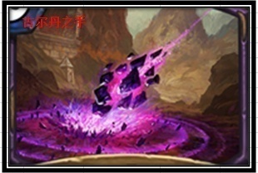
 |  |  |  | 尸腐毒 | 法术攻击目标并吸取气血，使目标中毒 | 暗影烈焰 | 攻击特效：屏幕中心出现一个龙头，并左右摇头喷射紫色火焰 | 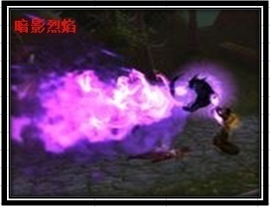
 |  |  |  | 六道轮回 | 战斗中降低敌方多人物理防御 | 恶魔缠绕 | 受击特效：受击者脚下出现一个紫色法阵，并有3个骷髅头为主体的子弹附加紫色拖尾围绕受击者转 | 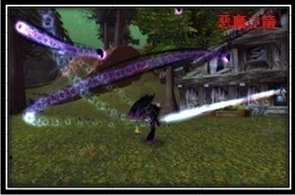
 |  |  |  | 幽冥鬼眼 | 战斗中提高己方多方抵抗封印，可以看到隐身单位 | 基尔之眼 | 受击特效：在受击者身上播放一个紫色光效，光效结束后出现个眼睛（参考梦幻） | 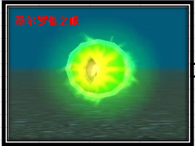
 |  |  |  | 锢魂术 | 尸腐毒或者拘魂诀命中后，附加2回合死亡锢魂效果。如果黑无常和白无常同时出战，每次出手都有额外概率对对方随机单位附加死亡锢魂效果 | 魔魂禁锢 | 被动不需特效
 |  |  |  | 追魂 | 战斗中速度提升 | 灵魂燃烧 | 被动不需特效

